Hoja1
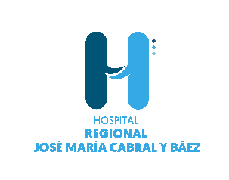

 | HOSPITAL REGIONAL JOSE MARIA CABRAL Y BAEZ

Estadística sistema 311 trimestres JULIO-SEPTIEMBRE 2022

 |  | Estado QDRS | CANTIDAD
 |  | Cerrado | 0
 |  | Complejo | 0
 |  | Declinado | 0
 |  | En proceso | 0
 |  | TOTAL GENERAL | 0

Casos recibidos por tipo

 | Sugerencias | Reclamaciones | Quejas
Sugerencias | 1
Reclamaciones | 12
Quejas | 29

